Strona główna
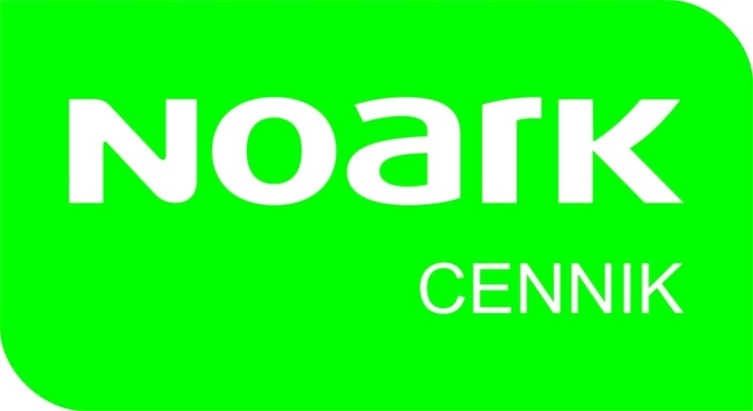
Cennik NOARK Electric Sp. z o.o.
Polska
Ważny od | 2021-02-15

